general
 |  |  |  |  |  |  |  |  |  |  |  |  |  |  |  |  | DACHFOLGESYSTEM HÖHERGEFÜHRTER BESCHLAG (FHL)
Zvol jazyk: |  |  |  |  |  |  | Lichte Breite |  | mm
Select a language: |  |  |  |  |  |  |  |  |  |  |  |  |  |  |  |  | HL max 4100 mm;
Wählen Sie eine Sprache: |  |  | DE |  |  |  | Lichte Höhe |  | mm |  |  | Fülen Sie bitte markierte Felder! |  |  |  |  | W max 8000 mm; H max 6500 mm; max. 40 m2
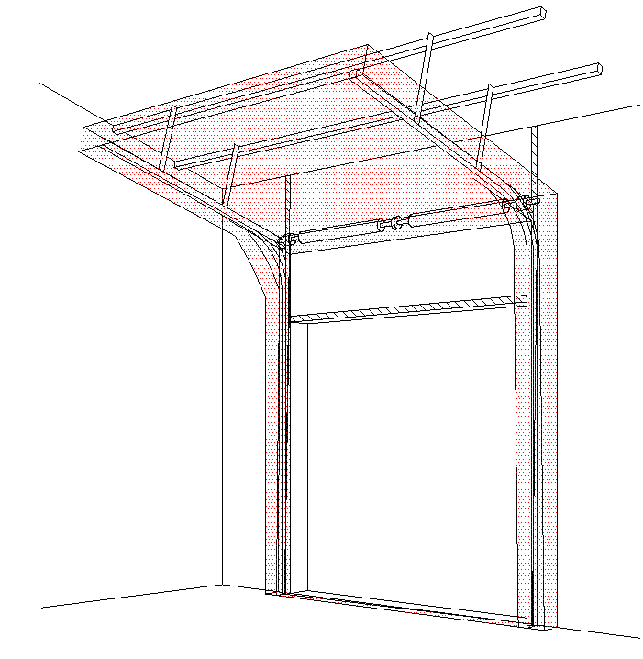
B
Wybierz język:
Sélectionner une langue: |  |  |  |  |  |  | Freiraum über Sturz |  | mm
Valige keel
Valitse kieli: |  |  |  |  |  |  | Bedienung |  |  |  |  |  |  | Na pravé straně
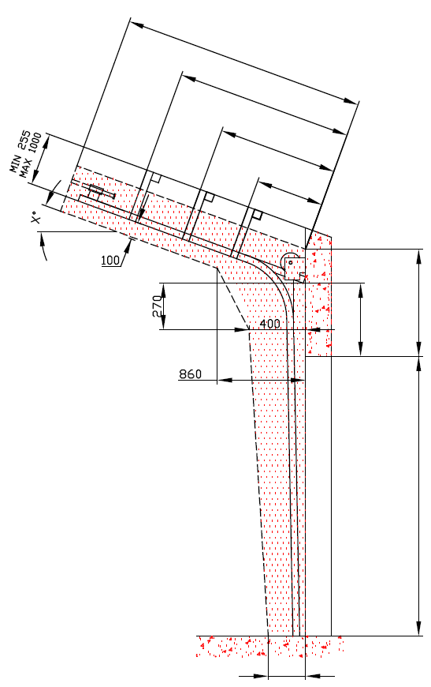
D=
Выберите язык:
X=
 |  | INNENANSICHT |  |  |  |  | Paneel-Typ |  |  |  |  | DURCHSCHNITT A-A

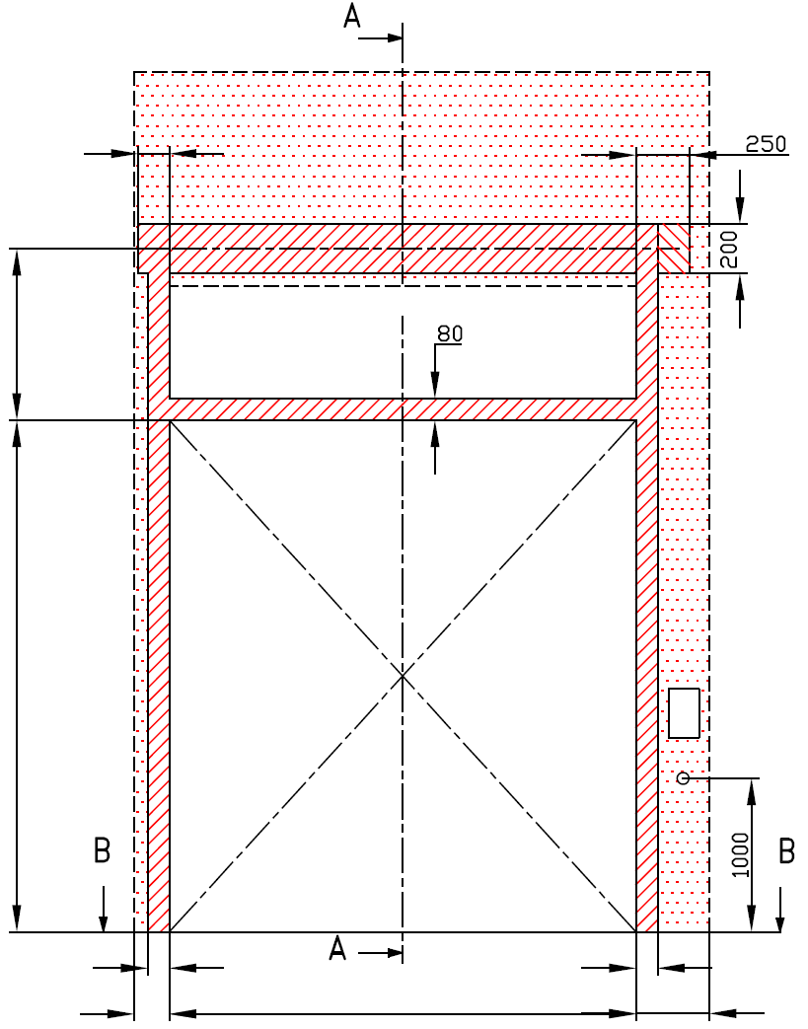
Y=
 |  |  |  |  |  |  | Laufschienen-Typ

Y2=
 | 120 |  |  |  |  |  | Winkel


A=
 |  |  |  |  |  |  | Montagefläche für Antriebe |  |  |  |  |  |  |  | HL= -270 | F=0
H= |  |  |  |  |  |  |  |  |  |  |  |  |  |  |  |  |  |  | Montage auf Mauerwerk und Ziegel
 |  |  |  |  |  |  | Benötigter Freiraum bei Elektro- oder Haspelkettenbedienung (wahlweise L oder R)
 |  |  |  |  |  |  | Montagefläche für Antriebsteuerung Mass 250 x 400 mm
 |  |  |  |  |  |  | Achse ca. 1.400 bis 1.500 mm vom Boden |  |  |  |  |  |  |  |  | H=

 |  |  |  |  |  |  |  |  |  |  |  |  |  |  |  |  |  |  | Montage auf Porenbeton oder Gasbeton
 |  |  |  |  |  |  | Steckdose CEE 16 A, 5P, 400 V, Sicherung 6 A (10 A) mit Schutzschalter, Stromschutz I=30 mA.

L=
R=
 |  | 100 |  | 100 |  |  |  |  |  |  |  |  |  |  |  |  |  |  | Montage auf ISO-Trapezblechfassade
 | 125 |  | W= |  |  | 125
 |  |  |  |  |  |  |  |  |  |  |  |  |  |  | 250
 | 125 |  |  |  | 125

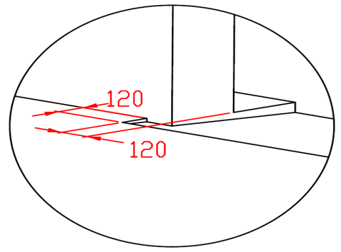

B
 |  |  | DURCHSCHNITT B-B
 |  |  |  |  |  |  |  |  | Bodenneigung

 | 250

L+W+R=
 |  |  | 250

ACHTUNG:
Die hinteren Seiten der Sturze und Pfeiler, sowie die Montagefläche für das Federpaket müssen eben und auf einer Linie liegen.
Im übrigen müssen die lichten Masse eben und rechtwinklig sein. |  |  |  |  |  |  |  |  |  |  |  |  |  | BENÖTIGTE MONTAGEFLÄCHEN |  |  |  | BENÖTIGTER FREIRAUM
Der Fussboden muss glatt und waagerecht sein.
Max. Grössenwert HL=4.100 mm |  |  |  |  |  |  |  |  |  |  |  |  |  | MONTAGEFLÄCHE FÜR DEN MOTOR
Für Tor höher als 4.800 mm:
1. Muss sein HL>1.000mm. |  |  |  |  |  |  |  |  |  |  |  |  |  | VORBEREITUNGEN UND ARBEITEN DIE VOM AUFTRAGGEBER ZU ERBRINGEN SIND, AUßER BEI SCHRIFTLICHER VEREINBARUNG IM VORAUS:
2. Für 1.000<HL<2.000 mm muss fer Seiltrommel um 20 mm von Achse des Tores verschoben werden.
3. F=HL+360 mm |  |  |  |  |  |  |  |  |  |  |  |  |  | Bauseits:
Wenn 1 1/4 "Schaft, Sturz ist HL + 360 und Achse der Welle ist HL + 210 mm |  |  |  |  |  |  |  |  |  |  |  |  |  | Ein stählerner Montagerahmen zur Befestigung der vertikalen Laufschienen und des Federpakets bei nicht tragfähigen Flächen wie z.B. Porenbeton, Gasbeton, Isolationspanelen u.s.w..
MASSE in mm
W = | Lichte Breite |  |  |  | Handbedienung |  |  |  |  | Freiraum über Sturz |  |  |  | Befestigungsmöglichkeit für die Zwischen- und Endaufhängung der horizontalen Laufschienen bis zu max. 1 m über diesen Laufschienen.
H = | Lichte Höhe |  |  |  | L/R | Beide Seiten |  |  | min. 125 | F |  |  | 0
HL= | Höhe der Führung |  |  |  | D | Einbautiefe |  | H - HL + 1000 |  |  |  |  |  | Benötigte Montageflächen und Freiräume gemäß Zeichnung.
F = | Freiraum über Sturz |  |  |  | Elektrisch- oder Haspelkettenbedient |  |  |  |  | Höhe der Führung |  |  |  | Elektrisch (bei elektrisch bedienten Toren):
A= | Mitte Achse zum Sturz |  |  |  | L/R | Motor-oder Kettenseite |  |  | min. 375 | HL | -270 | -270 | -270 | Stromzufuhr 400V/230V mittels Eurosteckdose, 3 Phasen+0+PE max.1 meter vom Schaltkasten.
L = | Freiraum LINKS |  |  |  | D | Einbautiefe |  | H -HL +1000 |  | HL < 1370 & H< 4800 |  |  | HL + 270
R = | Freiraum RECHTS |  |  |  | Aufhängepunkte, wenn |  | D<3000 |  |  | 1370 = < HL < 3050 & H< 4800 |  |  | HL + 320 | Aufgestellt: | Bereinigt: |  | Bereinigt am: | Dateiname: |  | Datum: | Massst.: | Format:
G= | Deckenwinkel |  |  |  | X | Aufhängepunkte |  | H -HL |  | 3050 = < HL < 4100 |  |  | HL + 360 | K.Luňák | R. Kříž |  | 2019-09-24 | STP |  | 2019-09-24 | - | A3
D = | Einbautiefe |  |  |  | Aufhängepunkte, wenn |  | 3000=<D<4500 |  |  | Mitte Achse zum Sturz |  |  |  | http://door-documents.com/en/indy-installation-drawing-fhl |  |  | BAUBEREITSCHAFT
X = | 1. Aufhängepunkt |  |  |  | X | 1. Aufhängepunkt |  | H -HL |  | A |  | -110
Y = | 2. Aufhängepunkt |  |  |  | Y | 2. Aufhängepunkt |  | 1/2 X |  | HL< 1370 |  | HL +160 |  |  |  |  | DACHFOLGESYSTEM HÖHERGEFÜHRTER BESCHLAG (FHL)
Z = | 3. Aufhängepunkt |  |  |  | Aufhängepunkte, wenn |  | D>=4500 |  |  | HL< 3050 |  | HL +190
 |  |  |  |  | X | 1. Aufhängepunkt |  | H |  | HL< 4100 |  | HL +210
 |  |  |  |  | Y | 2. Aufhängepunkt |  | (X/3)*2 |  |  |  |  |  |  |  |  | DACHFOLGESYSTEM HÖHERGEFÜHRTER BESCHLAG (FHL) |  |  | Kode: | Version:
 |  |  |  |  | Y2 | 3. Aufhängepunkt |  | X/3 |  |  |  |  |  |  |  |  |  |  |  | 020-5 | 1939

SW-R
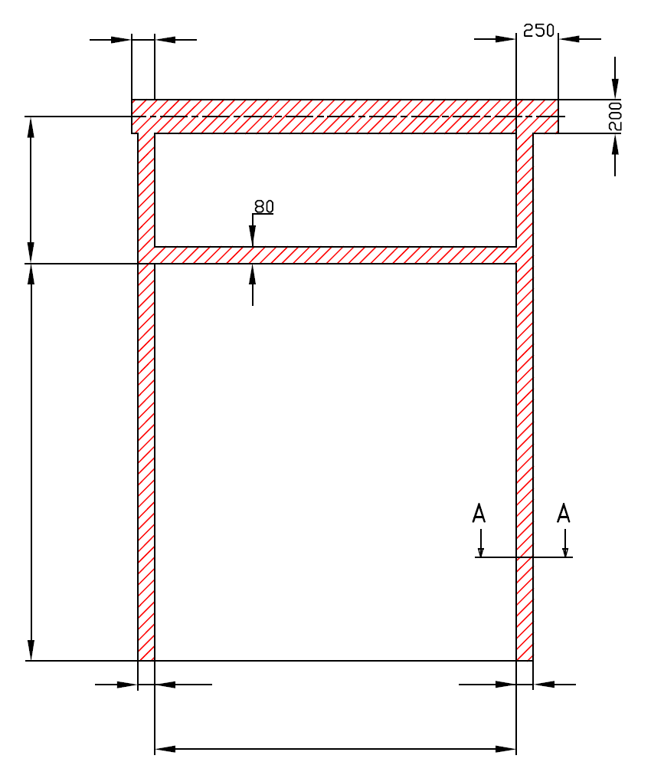
 | 120

A=

H=

 |  |  | 100 |  | 100

 |  |  |  | W=


 |  | DACHFOLGESYSTEM HÖHERGEFÜHRTER BESCHLAG (FHL)

 |  | Antriebsposition |  | Auf der rechten Seiten

 |  | Aufgestellt:

 |  | Bereinigt:

 |  | Datum:

SW-L
 |  |  |  | 120
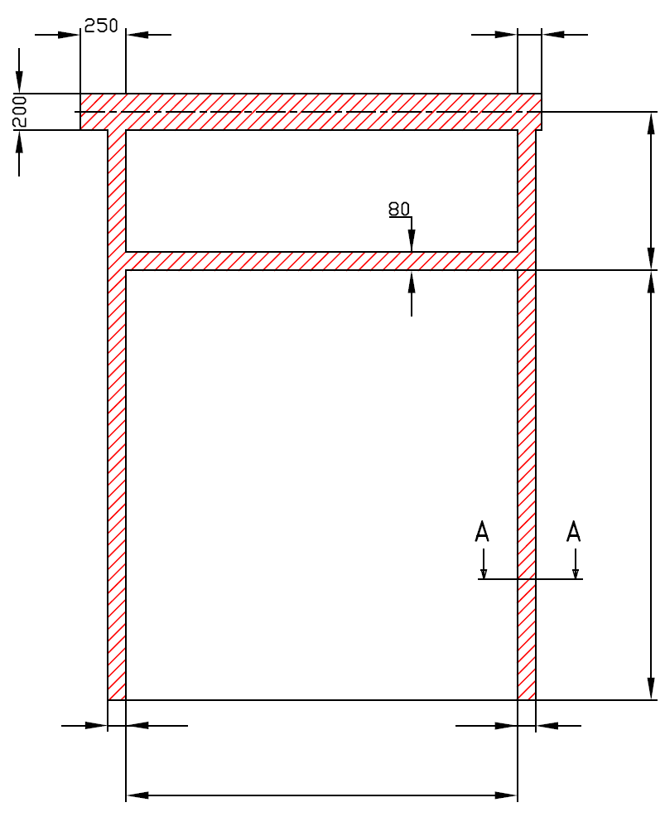

 |  |  |  |  | A=

 |  |  |  |  | H=

 | 100 |  | 100

 |  | W=

DACHFOLGESYSTEM HÖHERGEFÜHRTER BESCHLAG (FHL)

Antriebsposition |  | Auf der linken Seiten

Aufgestellt:

Bereinigt:

Datum:

